Grupo Consigue Ventas

Grupo Consigue Ventas E.I.R.L. ARQUITECTURA DE DESARROLLO ÁGIL DEL SOFTWARE SISTEMA WEB DE ASISTENCIA DE LA EMPRESA CONSIGUE VENTAS Jefe directo: Jhoel Fernandéz Alvarado Área: Sistemas Departamento Estratégico LIMA – PERÚ Junio, 2023

Roles
 |  | ROLES
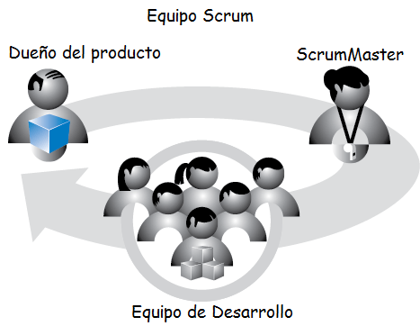

Jhoel Fernandéz Alvarado |  |  |  |  | Gustavo Raul Guerreros Jacobe

 | Analistas de documentación |  | Desarrollo de backend | Desarrollo de frontend
 | Triska Alexander Susanivar Martinez |  | Rodrigo Torres Mendoza | Andersson Godoy
 | Andy Misael Tafur Gomez |  | Alejandro De La Cruz Suárez | Cristian Vásquez Calderón
 |  |  |  | Anaiz Gianella Rojas Senteno
 |  |  |  | Arturo Antonio Montejo Soto

Criterios de Aceptación
CRITERIOS DE ACEPTACIÓN DE HISTORIAS DE USUARIO

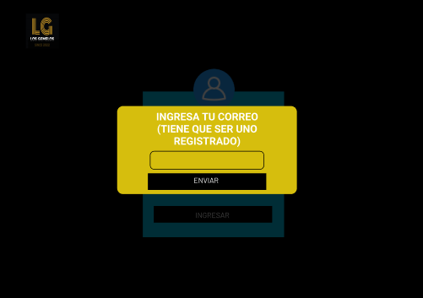
 | Historia de Usuario: HU01 | Título: | Interfaz de login |  |  |  | PROTOTIPO - HU 01 | PROTOTIPO - HU 01
 | Equipo Scrum: | Usuario: Administrador |  | Sprint: 1
 | Descripción de la HU01 | Cómo | Lider de gerencia
 |  | Quiero | poder ingresar un usuario y contraseña
 |  | Para | la seguridad del sistema
 | Criterios de Aceptación | 1.Una interfaz amigable y dinamica para el usuario con el logo de la empresa y de titutlo el nombre de la empresa . 2. Se debe colocar 2 campos, uno para usuario y otro para contraseña además de un boton para ingresar 3. Se hara una validación en la que tanto el usuario como contraseña no podran estar en blanco. Si se coloca todo en blanco el sistema mencionara "No puede dejar este campo vacío". 3.1 Cada usuario sera una variable única además de que si se coloca una que no exista el sistema lo mencionara con un mensaje de "Usuario no existe". 3.2. La contraseña tendra un minimo de 8 caracteres. Ingresando mayusculas, simbolos y numeros. |  |  | PRIORIDAD | M

 |  |  |  |  | ESTIMACION | 50

 | Historia de Usuario: HU02 | Título: | Creación de un inicio por roles |  |  |  | PROTOTIPO - HU 02
 | Equipo Scrum: Mathias Cerrón Flores | Usuario: Administrador |  | Sprint: 1
 | Descripción de la HU02 | Cómo | Lider de gerencia
 |  | Quiero | un inicio al momento de entrar al sistema
 |  | Para | facilitar el uso del sistema
 | Criterios de Aceptación | 1. Si todo se valida bien en el login el sistema mostrara la pagina de inicio 2.Al ingresar al sistema, se mostrará una página de inicio que proporcione una visión general de las funcionalidades principales del sistema. 3.La página de inicio debe incluir elementos como menús o botones intuitivos que permitan acceder fácilmente a las diferentes secciones y funcionalidades del sistema. 4.La página de inicio debe mostrar información relevante, como estadísticas, resúmenes o alertas importantes, para ayudar al líder de gerencia a tomar decisiones informadas. 5.Se debe garantizar que la página de inicio sea responsive, es decir, que se adapte correctamente a diferentes dispositivos y tamaños de pantalla. 6.Se debe considerar la posibilidad de personalizar la página de inicio según las preferencias del líder de gerencia, permitiendo la organización y disposición de los elementos de acuerdo a sus necesidades. |  |  | PRIORIDAD | M

 |  |  |  |  | ESTIMACION | 85

 | Historia de Usuario: HU03 | Título: | Restricción de funcionalidades por roles en el menú de navegación |  |  |  | PROTOTIPO - HU 03
 | Equipo Scrum: Leyla Espinoza Navarro | Usuario: Administrador |  | Sprint: 1
 | Descripción de la HU03 | Cómo | Lider de gerencia
 |  | Quiero | tener un menú para poder navegar en las distintas opciones del sistema por roles
 |  | Para | facilitar la navegación y acceso a las funcionalidades del sistema por roles
 | Criterios de Aceptación | 1.El sistema debe permitir la asignación de roles a los usuarios, como líderes de equipo, empleados, administradores, entre otros. 2.Cada rol debe tener un conjunto específico de funcionalidades y permisos asignados, de acuerdo a las responsabilidades y tareas propias de ese rol. 3.El menú de navegación debe adaptarse dinámicamente a los permisos del usuario que ha iniciado sesión. 4.Las opciones del menú de navegación deben ser visibles solo para los usuarios que tengan los permisos correspondientes a esas funcionalidades. 5.Los usuarios sin los permisos adecuados no deben ver ni acceder a las opciones restringidas en el menú de navegación. 6.Las restricciones de funcionalidades por roles en el menú de navegación deben ser flexibles y permitir cambios en los permisos asignados según las necesidades de la empresa. |  |  | PRIORIDAD | M

 |  |  |  |  | ESTIMACION | 60

 | Historia de Usuario: HU04 | Título: | Gestión de roles del personal |  |  |  | PROTOTIPO - HU 04
 | Equipo Scrum: Monica Gonzales | Usuario: Reponedor |  | Sprint: 3
 | Descripción de la HU04 | Cómo | Lider de gerencia
 |  | Quiero | gestionar los roles del personal
 |  | Para | asegurar que los usuarios tengan los roles adecuados
 | Criterios de Aceptación | 1.El sistema debe permitir al líder de gerencia gestionar los roles del personal de la empresa. 2.Se debe proporcionar una interfaz intuitiva y fácil de usar para administrar los roles. 4.Para cada rol, se deben asignar los permisos y funcionalidades correspondientes según las responsabilidades y tareas asociadas a ese rol. 5.El sistema debe garantizar que los usuarios tengan los roles adecuados y que se les asignen los permisos correspondientes para acceder y utilizar las funcionalidades permitidas. 6.Se debe ofrecer la posibilidad de asignar un rol a un usuario. 7.Las modificaciones realizadas en los roles deben reflejarse en tiempo real y aplicarse correctamente en el sistema. |  |  | PRIORIDAD | M

 |  |  |  |  | ESTIMACION | 50

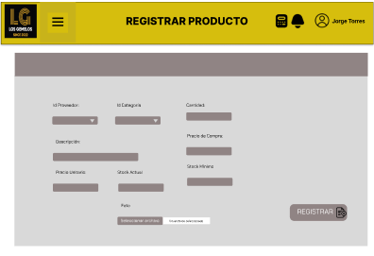
 | Historia de Usuario: HU05 | Título: | Gestión de Notas |  |  |  | PROTOTIPO - HU 05 | PROTOTIPO - HU 05
 | Equipo Scrum: | Usuario: Lider de gerencia |  | Sprint: 2 |  |  |  | 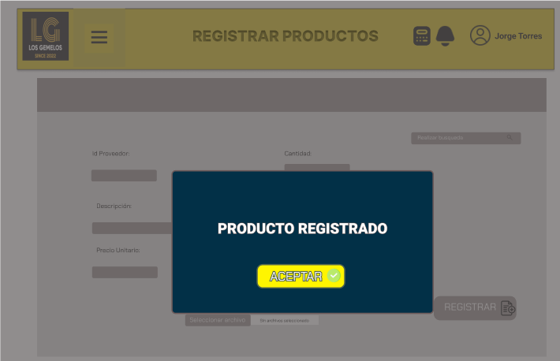
 | Descripción de la HU05 | Cómo | Lider de gerencia
 |  | Quiero | Los lideres de departamento y área gestionen las notas de los colaboradores
 |  | Para | Saber el avance de cada uno de ellos
 | Criterios de Aceptación | 1. La interfaz amigable y dinamica para los lideres. 2. Una vez pasado por el menu, pasara a la pagina de "Evaluación de notas" 3. La interfaz dispondra del menu en la parte superior. 4. La interfaz tendra el logo en la parte superior izquierda y el nombre en la parte central de la empresa. 5. La interfaz tendra un barra de busqueda de los colaboradores en la parte central. 6. La interfaz dispondra de la informacion del colaborador (fecha inicio, fecha fin, departamento, area, nota de habilidades blandas, nota de asistencia , nota de evolucion) 7. La interfaz dispondrá de un boton para modificar / agregar / eliminar nota 8. Para la verificacion de la tarea la interfaz mostrara una vez dado click en el boton un mensaje "Trabajo Realizado". |  |  | PRIORIDAD | S

 |  |  |  |  | ESTIMACION | 85

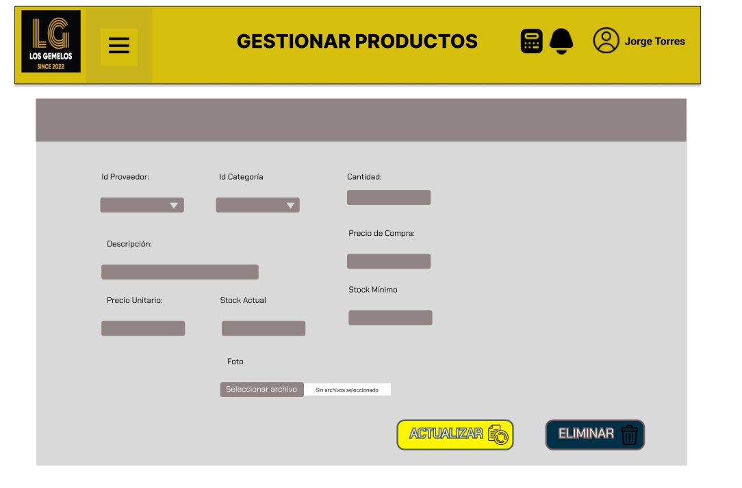
 | Historia de Usuario: HU06 | Título: | Creación de base de datos |  |  |  | PROTOTIPO - HU 07
 | Equipo Scrum: | Usuario: Lider de gerencia |  | Sprint: 3 |  |  | 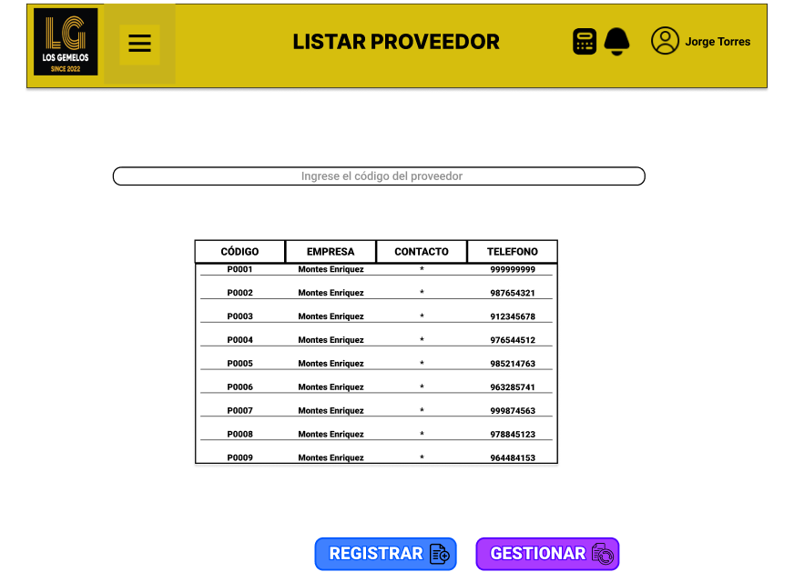
 | Descripción de la HU06 | Cómo | Lider de gerencia
 |  | Quiero | una base de datos guardar todos los datos que se agregan al sistema
 |  | Para | tener toda la información actualizada
 | Criterios de Aceptación | 1. Debe poder almacenar y recuperar todos los datos requeridos por el sistema de manera precisa y eficiente. 2. Debe ser capaz de manejar un volumen creciente de datos a medida que el sistema se utiliza más y más, sin que eso afecte negativamente el rendimiento. 3. Debe estar disponible para su acceso en todo momento, de modo que el sistema pueda acceder a los datos cuando sea necesario. 4. Debe tener mecanismos de seguridad adecuados para proteger los datos almacenados de accesos no autorizados o modificaciones indebidas. Esto puede incluir el uso de autenticación, autorización y cifrado. 5. Debe ser capaz de proporcionar una respuesta rápida a las consultas y operaciones realizadas sobre los datos, sin retrasos significativos. |  |  | PRIORIDAD | M

 |  |  |  |  | ESTIMACION | 90

 | Historia de Usuario: HU07 | Título: | Gestionar estado de solicitudes |  |  |  | PROTOTIPO - HU 08 | PROTOTIPO - HU 08
 | Equipo Scrum: | Usuario: Lider de departamento |  | Sprint: 2 |  |  | 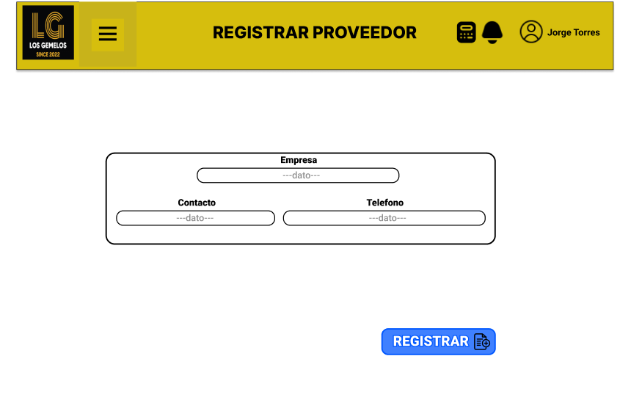 | 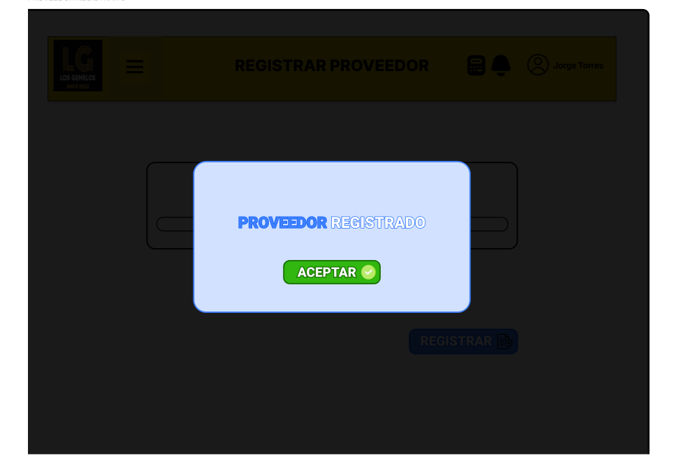
 | Descripción de la HU07 | Cómo | Lider de departamento
 |  | Quiero | gestionar los estados de las solicitudes de todos los colaboradores
 |  | Para | generar informes
 | Criterios de Aceptación | 1. La interfaz amigable y dinamica para el empleado. 2. Una vez pasado por el menu, pasara a la pagina de gestionar solicitudes 3. La interfaz dispondra del menu en la parte superior. 4. La interfaz tendra el logo en la parte superior izquierda y el nombre en la parte central de la empresa. 5. La interfaz mostrará una lista de los colaboradores que han hecho solicitudes. 6. El lider de departamento ingresará a una solicitud y le aparecera un input en la parte de abajo para que escriba el porque esta cambiando de estado. 7. Se habilitará el boton de "Guardar". Luego se podrá visualizar que el estado ha sido cambiado a "Aprobado" o "Rechazado" |  |  | PRIORIDAD | M

 |  |  |  |  | ESTIMACION | 40

 | Historia de Usuario: HU08 | Título: | Gestión de los colaboradores |  |  |  | PROTOTIPO - HU 09
 | Equipo Scrum: Andersson Godoy | Usuario: Lider de Departamento |  | Sprint: 4
 | Descripción de la HU08 | Cómo | Lider de Departamento
 |  | Quiero | gestionar los colaboradores
 |  | Para | que puedan acceder al sistema
 | Criterios de Aceptación | 1. La interfaz amigable y dinamica para los colaboradores. 2. La interfaz dispondra de una lista de opciones de las diferentes funcionalidades. 3. La interfaz tendra una tabla donde se filtrara todos los colaboreadores que faltaron o asistieron. 4. La interfaz tendra una opcion agregar Colaborador. 5. La interfaz dispondra de inputs y labels(codigo, nombre, apellido, cargo,correo, dni, estado). Ademas de un datetime(fecha de nacimiento, fecha de contrato, fecha de finalizacion de contrato). 6. La interfaz tendra 2 botones registrar y editar datos de Colaborador. |  |  | PRIORIDAD | M

 |  |  |  |  | ESTIMACION | 70

 | Historia de Usuario: HU9 | Título: | Administrar Usuarios |  |  |  | PROTOTIPO - HU 10
 | Equipo Scrum: Andersson Godoy | Usuario: Lider de Departamento |  | Sprint: 3
 | Descripción de la HU09 | Cómo | Lider de Departamento
 |  | Quiero | administrar usuarios
 |  | Para | poder cambiar su estado en la empresa
 | Criterios de Aceptación | 1. La interfaz amigable y dinamica para el Colaborador. 2. Se podra ingresar al listado desde el menú. 8. Permitira cambiar el estado del colaborador en la empresa ( inactivo - activo). |  |  | PRIORIDAD | M

 |  |  |  |  | ESTIMACION | 30

 | Historia de Usuario: HU10 | Título: | Modificar Fechas |  |  |  | PROTOTIPO - HU 11 | PROTOTIPO - HU 11
 | Equipo Scrum: Andersson Godoy | Usuario: Lider de Departamento |  | Sprint: 2 |  |  |  | 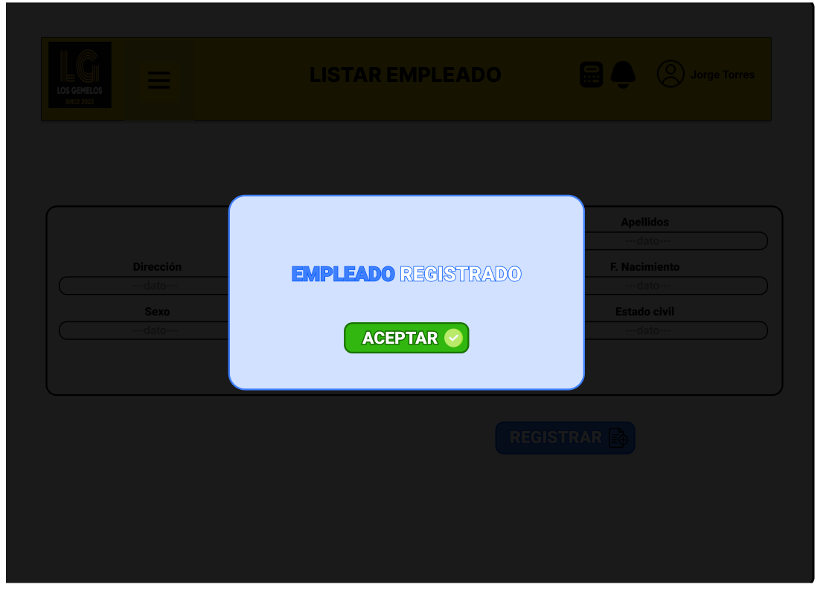
 | Descripción de la HU11 | Cómo | Lider de Departamento
 |  | Quiero | modificar las fechas de inicio y fin del convenio
 |  | Para | para intereses de la empresa
 | Criterios de Aceptación | 1. La interfaz amigable y dinamica para el empleado. 2. Una vez pasado por el menu , pasar a la opcion Agregar Colaborador. 5. La interfaz dispondra de inputs y labels(codigo, nombre, apellido, correo, dni). Ademas de un datetime(fecha de nacimiento, fecha de contrato, fecha de finalizacion de contrato).. 6. La interfaz dispondra de una barra de busqueda para diltrar un colaborador en especifico. 7. Tambien la interfaz tendra un boton de editar datos de colaborador 8. Para la verificacion del registro la interfaz mostrara una vez dado click en el boton un mensaje ""Datos de colaborador modificados correctamente"". |  |  | PRIORIDAD | S

 |  |  |  |  | ESTIMACION | 50

 | Historia de Usuario: HU11 | Título: | Generar Anuncios de 3 faltas |  |  |  | PROTOTIPO - HU 12
 | Equipo Scrum: Andersson Godoy | Usuario: Lider de Departamento |  | Sprint: 4 |  |  | v
 | Descripción de la HU11 | Cómo | Lider de Departamento
 |  | Quiero | generar anuncios de faltas
 |  | Para | los colaboradores que tengann 3 faltas consecutivas
 | Criterios de Aceptación | 1. La interfaz amigable y dinamica para el empleado. 2. En la interterfaz se tendra una opcion anuncios. 3. La interfaz dispondra de una tabla y una barra de busqueda para listar los colaboradores. 4. La interfaz dispondra de un boton crear anuncio. 5. la interfaz dispondra de una textarea y un boton enviar anuncio. 6. Para verfificar el envio del anuncio mostrar un mensaje ""Anuncio enviado satisfactoriamente"". |  |  | PRIORIDAD | C

 |  |  |  |  | ESTIMACION | 60

 | Historia de Usuario: HU012 | Título: | Registro de Asistencia |  |  |  | PROTOTIPO - HU 13
 | Equipo Scrum: Rodrigo Torres | Usuario: Colaborador |  | Sprint: 3 |  |  | 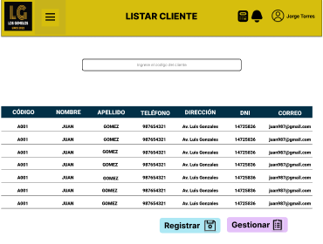
 | Descripción de la HU12 | Cómo | Colaborador
 |  | Quiero | Registrar mi asistencia
 |  | Para | cumplir con el horario de trabajo
 | Criterios de Aceptación | 1. La interfaz amigable y dinamica para el colaborador. 2. El colaborador debe poder marcar su asistencia. 3. El sistema registra hora y fecha de entrada y salidad del colaborador. 4. El sistema debe pedir obligatoriamente una foto de evidencia. 5. Se podra ingresar a la camara del dispositivo 6. El sistema tiene que ser capaz de almacenar las fotos de la asistencia. 7. Debe tener una interfaz de usuario intuitiva y fácil de usar, que permita a los usuarios capturar y enviar fotos de manera sencilla. |  |  | PRIORIDAD | M

 |  |  |  |  | ESTIMACION | 85

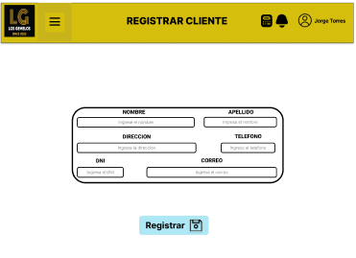
 | Historia de Usuario: HU13 | Título: | Historial de Asistencia |  |  |  | PROTOTIPO - HU 14 | PROTOTIPO - HU 14
 | Equipo Scrum: Rodrigo Torres | Usuario: Colaborador |  | Sprint: 2 |  |  |  | 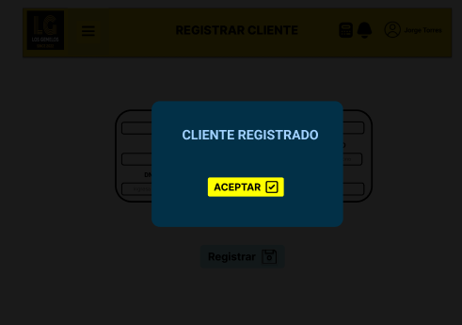
 | Descripción de la HU13 | Cómo | Colaborador
 |  | Quiero | Visualizar mi propio historial de asistencia
 |  | Para | Saber mis asistencias
 | Criterios de Aceptación | 1. La interfaz amigable y dinamica para el colaborador. 2. Debe mostrar el historial de asistencia de manera clara y ordenada, permitiendo al colaborador acceder rápidamente a la información relevante. 3. Debe proporcionar información detallada sobre cada registro de asistencia, incluyendo la fecha y hora |  |  | PRIORIDAD | S

 |  |  |  |  | ESTIMACION | 50

 | Historia de Usuario: HU14 | Título: | Vizualizacion de Faltas Propias |  |  |  | PROTOTIPO - HU 15
 | Equipo Scrum: Rodrigo Torres | Usuario: Colaborador |  | Sprint: 4 |  |  | 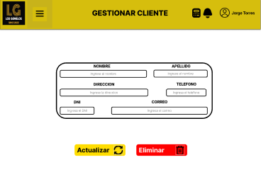
 | Descripción de la HU14 | Cómo | Colaborador
 |  | Quiero | ver el número de faltas, tardanzas y días adicionales de convenio
 |  | Para | tener una información actualizada de ellos
 | Criterios de Aceptación | 1. La interfaz amigable y dinamica para el colaborador. 2. El sistema puede integrarse con los calendarios de los colaboradores, permitiendo que se muestren las faltas y tardanzas directamente en su calendario personal. 3. El sistema debe mostrar de manera precisa y actualizada las faltas y tardanzas de los usuarios registrados. 4. El sistema debe proporcionar información detallada sobre las faltas y tardanzas, como la fecha, hora y duración de cada incidencia. 5. El sistema debe tener una interfaz de usuario intuitiva y fácil de usar, que permita a los usuarios navegar y acceder a la información de faltas y tardanzas de manera rápida y eficiente |  |  | PRIORIDAD | S

 |  |  |  |  | ESTIMACION | 50

 | Historia de Usuario: HU15 | Título: | Justificacion de Faltas |  |  |  | PROTOTIPO - HU 16 | PROTOTIPO - HU 16
 | Equipo Scrum: Rodrigo Torres | Usuario: Colaborador |  | Sprint: 2 |  |  | 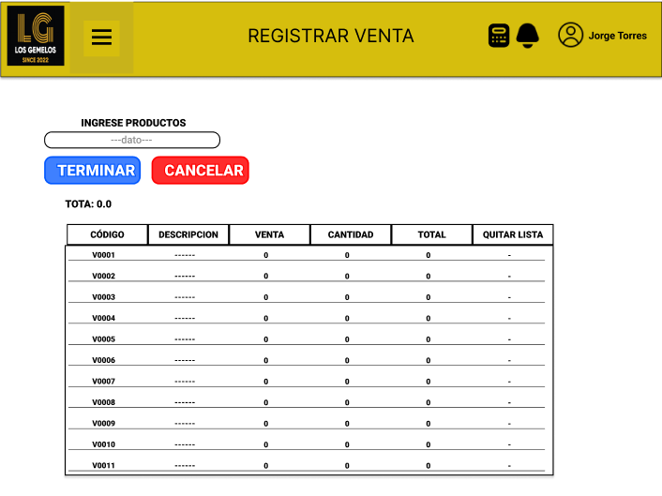 | 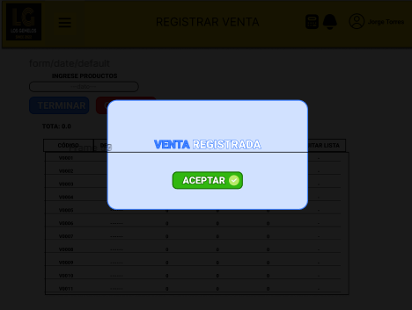
 | Descripción de la HU15 | Cómo | Colaborador
 |  | Quiero | subir foto de evidencia y redactar mi justificacion directamente al sistema
 |  | Para | justificar una falta
 | Criterios de Aceptación | 1. La interfaz amigable y dinamica para el colaborador. 2. Debe permitir a los usuarios adjuntar fotos como parte del proceso de justificación de faltas 3. Debe admitir una variedad de formatos de imagen comunes, como JPEG, PNG y para documentos formato PDF para que los usuarios puedan cargar fotos en diferentes formatos y documentación. 4. Debe tener un límite de tamaño máximo de archivo para las fotos adjuntas, para garantizar un proceso de carga rápido y eficiente. 5. El sistema debe registrar y almacenar de manera segura las fotos y documentacion adjuntas, asociándolas correctamente con la justificación correspondiente y asegurando su disponibilidad para futuras referencias. 6. Permitir a al colaborador agregar comentarios o notas explicativas junto con las fotos y documentos adjuntas, proporcionando más contexto y detalles sobre la justificación de la falta. |  |  | PRIORIDAD | S

 |  |  |  |  | ESTIMACION | 75

 | Historia de Usuario: HU016 | Título: | Listar solicitud |  |  |  | PROTOTIPO - HU 17
 | Equipo Scrum: Leyla Espinoza Navarro | Usuario: Colaborador |  | Sprint: 3 |  |  | 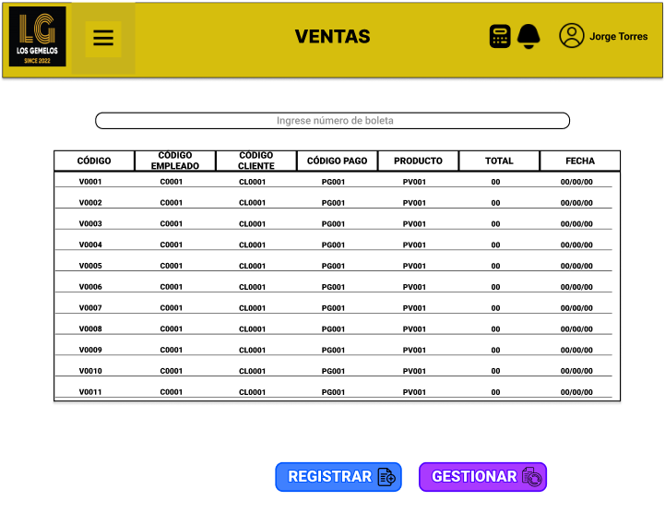
 | Descripción de la HU16 | Cómo | Colaborador
 |  | Quiero | ver el estado de mi solicitud
 |  | Para | ver si lo aceptaron
 | Criterios de Aceptación | 1. La interfaz amigable y dinamica para el colaborador. 2. Se podra ingresar al listado desde el menú 3. La interfaz tendra el logo en la parte superior izquierda y el nombre en la parte central de la empresa. 4. El colaborador ingresará a solicitudes 5. La interfaz mostrará la lista de solicitudes en orden de acuerdo a la fecha y mostrará el estado 6. La interfaz tendra botones de filtración de acuerdo al estado de la solicitud. |  |  | PRIORIDAD | C

 |  |  |  |  | ESTIMACION | 50

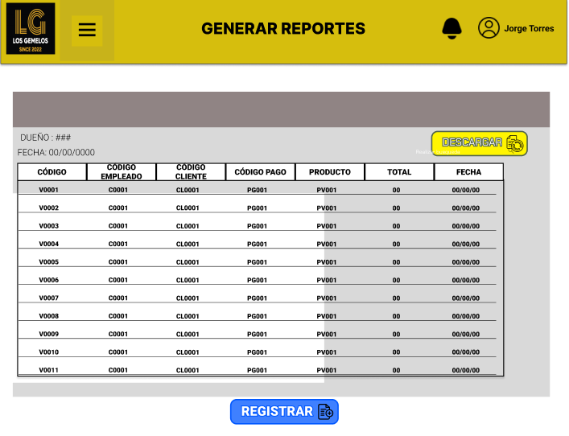

 | Historia de Usuario: HU17 | Título: | Solicitud de modificación de asistencia |  |  |  | PROTOTIPO - HU 19
 | Equipo Scrum: Mathias Cerrón Flores | Usuario: Lider de area |  | Sprint: 3 |  |  | 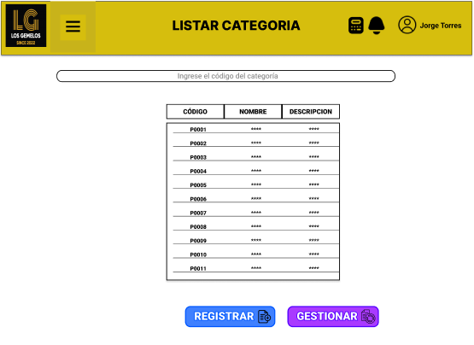
 | Descripción de la HU17 | Cómo | Lider de area
 |  | Quiero | una opcion
 |  | Para | enviar una solitud de modificacion de asistencia
 | Criterios de Aceptación | 1. Se visualizara un botón para enviar una solicitud de modificación de asistencia 2. Habra un formulario donde se presentara la razón, pruebas, y a que estado quiere cambiarse 3. Se enviara la solicitud y quedara pendiente |  |  | PRIORIDAD | S

 |  |  |  |  | ESTIMACION | 75

 | Historia de Usuario: HU18 | Título: | Filtrar colaboradores |  |  |  | PROTOTIPO - HU 20 | PROTOTIPO - HU 21
 | Equipo Scrum: Mathias Cerrón Flores | Usuario: Lider de Area |  | Sprint: 2 |  |  | 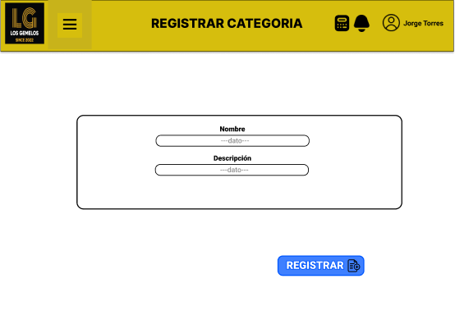 | 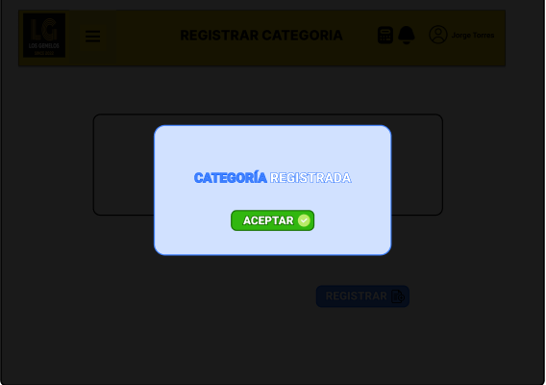
 | Descripción de la HU18 | Cómo | Lider de Area
 |  | Quiero | una opcion
 |  | Para | filtrar los colaboradores por fecha de ingreso o departamento
 | Criterios de Aceptación | 1. Debe haber una entrada donde se ingresara una fecha o un departamento 2. Cada resultado se filtrara de acuerdo a la opción definida 3. El usuario debera elegir si filtrar por fecha o por departamento. 4. Debera haber una lista desplegable donde se elegira un departamento 5. Tambien un calendario donde se elegira la fecha |  |  | PRIORIDAD | C

 |  |  |  |  | ESTIMACION | 40

 | Historia de Usuario: HU19 | Título: | Historial de Asistencia de los colaboradores |  |  |  | PROTOTIPO - HU 21
 | Equipo Scrum: Mathias Cerrón Flores | Usuario: Lider de Area |  | Sprint: 4 |  |  | 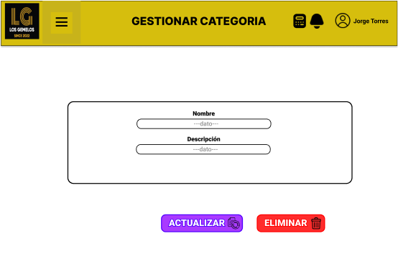
 | Descripción de la HU19 | Cómo | Lider de Area
 |  | Quiero | una opcion
 |  | Para | ver el historial de asistencia de los colaboradores
 | Criterios de Aceptación | 1. Debe tener una tabla en la que se listen los colaboradores 2. Cada colaborador debera tener un botón donde se guiara a otra tabla 3. La tabla debera tener la informaicón del colaborador más su historial de asistencia 4. En la ventana tambien debera la opción de descargar un informe de la asistencia del colaborador. 5. Todo debera ser solo de visualización No se podra editar |  |  | PRIORIDAD | M

 |  |  |  |  | ESTIMACION | 60

 | Historia de Usuario: HU20 | Título: | Visualización de faltas de los colaboradores |  |  |  | PROTOTIPO - HU 22
 | Equipo Scrum: Andersson Godoy | Usuario: Lider de Area |  | Sprint: 1 |  |  | 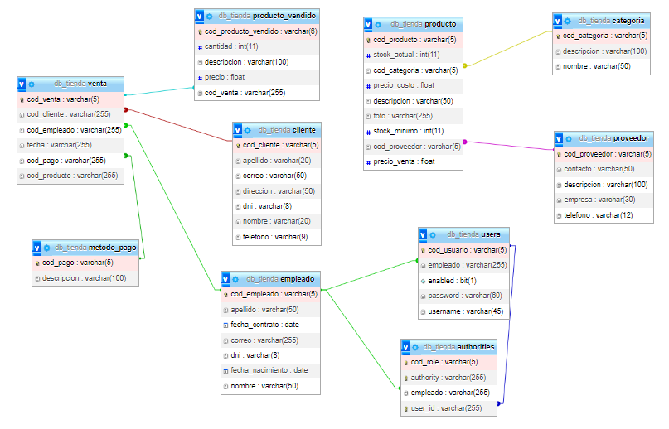 v
 | Descripción de la HU20 | Cómo | Lider de Area
 |  | Quiero | una opcion
 |  | Para | ver el numero de faltas, tardanzas y dias adicionales del convenio de los colaboradores
 | Criterios de Aceptación | 1. En la visualización de las asistencias tambien quiero poder visualizar un contador de las faltas tardanzas que tenga el colaborador 2. Además debe irse agregando los dias adicionales al convenio establecido 3. Debe generarse un informe detallado de la información obtenida 4. La página solo sera de visualización no se podra editar |  |  | PRIORIDAD | S

 |  |  |  |  | ESTIMACION | 60

 | Historia de Usuario: HU21 | Título: | Generar anuncios de 2 faltas |  |  |  | PROTOTIPO - HU 23
 | Equipo Scrum: Anderson Godoy | Usuario: Lider de Area |  | Sprint: 4 |  |  | 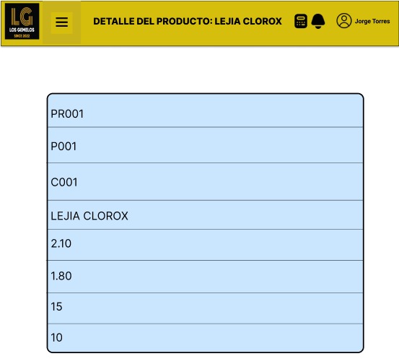
 | Descripción de la HU24 | Cómo | Lider de Area
 |  | Quiero | una opcion
 |  | Para | generar anuncios para los colaboradores cuando tienen 2 faltas seguidas
 | Criterios de Aceptación | 1. Debera haber un botón en cada usuario donde me permita enviar un anuncio a su cuenta indicando un mensaje predeterminado 2. El mensaje debera avisarle que esta faltando 2 veces seguidas 3. Debera aparecer en una sección de notificaciones al colaborador |  |  | PRIORIDAD | C

 |  |  |  |  | MOSCOW | 60

 | Historia de Usuario: HU24 | Título: | Detalle de empleado |  |  |  | PROTOTIPO - HU 24
 | Equipo Scrum: Anderson Godoy | Usuario: Lider de Area |  | Sprint: 4 |  |  | 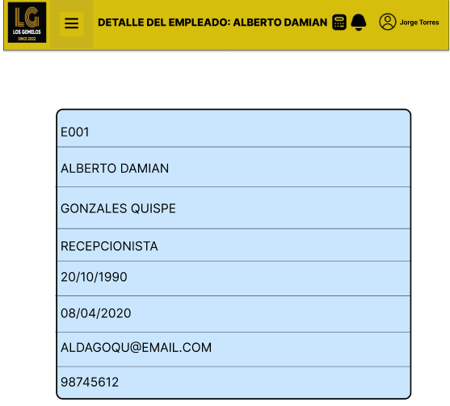
 | Descripción de la HU24 | Cómo | Lider de Area
 |  | Quiero | una opcion
 |  | Para | generar anuncios para los colaboradores cuando tienen 2 faltas seguidas
 | Criterios de Aceptación | 1. Debera haber un botón en cada usuario donde me permita enviar un anuncio a su cuenta indicando un mensaje predeterminado 2. El mensaje debera avisarle que esta faltando 2 veces seguidas 3. Debera aparecer en una sección de notificaciones al colaborador |  |  | PRIORIDAD | C

 |  |  |  |  | MOSCOW | 50

 | Historia de Usuario: HU25 | Título: | Detalle de proveedor |  |  |  | PROTOTIPO - HU 25
 | Equipo Scrum: Anderson Godoy | Usuario: Administrador |  | Sprint: 4 |  |  | 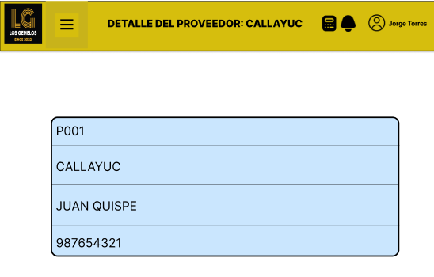
 | Descripción de la HU25 | Cómo | Administrador
 |  | Quiero | observar los detalles de cada proveedor registrado
 |  | Para | verificar la informacion.
 | Criterios de Aceptación | 1. Una interfaz amigable, dinamica y responsive para el usuario. 2. La interfaz dispondra del menu en la parte superior. 3. La interfaz tendra un logo en la parte superior izquierda y el nombre en la parte central de la empresa. 4. Una vez dado click en el codigo del proveedor dentro de la lista, abrira la pagina de detalle de proveedor. 5. La interfaz mostrara los datos registrados del proveedor. |  |  | PRIORIDAD | C

 |  |  |  |  | MOSCOW | 50

 | Historia de Usuario: HU26 | Título: | Listar usuario |  |  |  | PROTOTIPO - HU 26
 | Equipo Scrum: Anderson Godoy | Usuario: Administrador |  | Sprint: 3 |  |  | 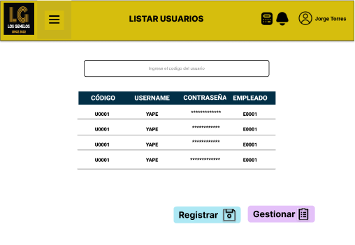
 | Descripción de la HU26 | Cómo | Administrador
 |  | Quiero | un listado de los usuarios
 |  | Para | revisar que personas tienen acceso al sistema
 | Criterios de Aceptación | 1. Una interfaz amigable, dinamica y responsive para el usuario. 2. La interfaz dispondra del menu en la parte superior. 3. La interfaz tendra un logo en la parte superior izquierda y el nombre en la parte central de la empresa. 4. La interfaz tendra un barra de busqueda. 5. Listara los campos(codigo, username, empleado(codigo), enabled, password). 6.Tendra un boton en editar, eliminar y crear usuario. |  |  | PRIORIDAD | S

 |  |  |  |  | MOSCOW | 60

 | Historia de Usuario: HU27 | Título: | Registrar usuario |  |  |  | PROTOTIPO - HU 27 | PROTOTIPO - HU 28
 | Equipo Scrum: Anderson Godoy | Usuario: Administrador |  | Sprint: 2 |  |  | 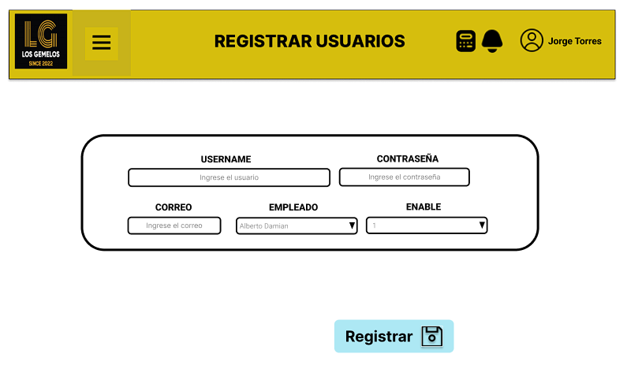 | 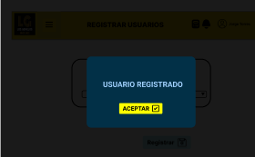
 | Descripción de la HU27 | Cómo | Administrador
 |  | Quiero | registrar de usuarios
 |  | Para | crear cuentas y que tengan acceso al sistema.
 | Criterios de Aceptación | 1. Una interfaz amigable, dinamica y responsive para el usuario. 2. La interfaz dispondra del menu en la parte superior. 3. La interfaz tendra un logo en la parte superior izquierda y el nombre en la parte central de la empresa. 4. La interfaz tendra dropdownlist(enabled y empleado) y inputs (password , username y correo). 5. Tendra botones de registrar, cancelar y ver todos. |  |  | PRIORIDAD | M

 |  |  |  |  | MOSCOW | 65

 | Historia de Usuario: HU28 | Título: | Gestionar usuario |  |  |  | PROTOTIPO - HU 28
 | Equipo Scrum: Anderson Godoy | Usuario: Administrador |  | Sprint: 4 |  |  | 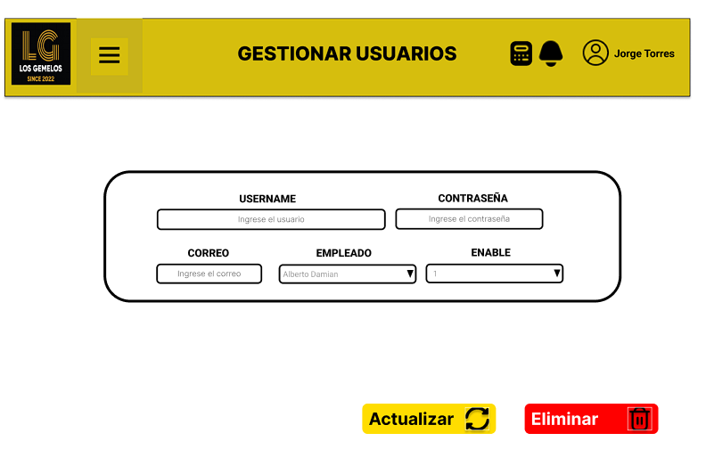
 | Descripción de la HU28 | Cómo | Administrador
 |  | Quiero | gestionar los datos de los usuarios
 |  | Para | mantener la informacion actualizada
 | Criterios de Aceptación | 1. La interfaz amigable y dinamica para el empleado. 2. En la interfaz de registrar venta, dando click en el boton editar y eliminar. Podremos cambiar campos del registro de usuarios o eliminar el registro completo. 3. La interfaz dispondra del menu en la parte superior. 4. La interfaz tendra el logo en la parte superior izquierda y el nombre en la parte central de la empresa. 5. Mostrar mensajes de confirmacion al momento de editar y eliminar. |  |  | PRIORIDAD | C

 |  |  |  |  | MOSCOW | 50

 | Historia de Usuario: HU29 | Título: | Listar roles |  |  |  | PROTOTIPO - HU 29
 | Equipo Scrum: Anderson Godoy | Usuario: Administrador |  | Sprint: 3 |  |  | 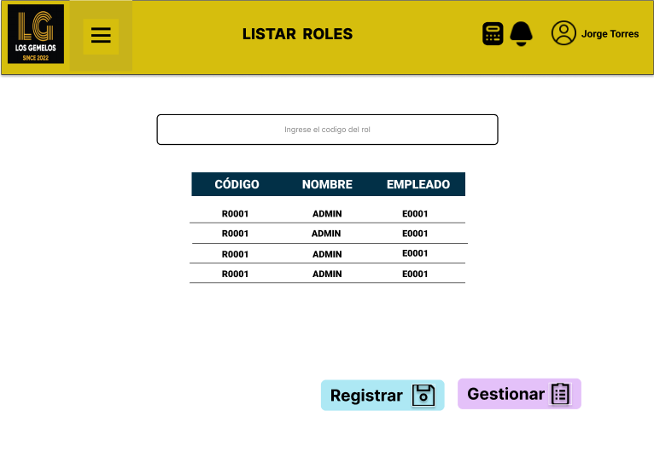
 | Descripción de la HU29 | Cómo | Administrador
 |  | Quiero | listado de los roles de un usuario
 |  | Para | mantener la informacion actualizada
 | Criterios de Aceptación | 1. Una interfaz amigable, dinamica y responsive para el usuario. 2. La interfaz dispondra del menu en la parte superior. 3. La interfaz tendra un logo en la parte superior izquierda y el nombre en la parte central de la empresa. 4. La interfaz tendra un barra de busqueda. 5. Listara los campos(codigo, descripcion, empleado(codigo)). 6.Tendra un boton en editar, eliminar y crear role. |  |  | PRIORIDAD | S

 |  |  |  |  | MOSCOW | 60

 | Historia de Usuario: HU30 | Título: | Registrar roles |  |  |  | PROTOTIPO - HU 30 | PROTOTIPO - HU 31
 | Equipo Scrum: Anderson Godoy | Usuario: Administrador |  | Sprint: 2 |  |  | 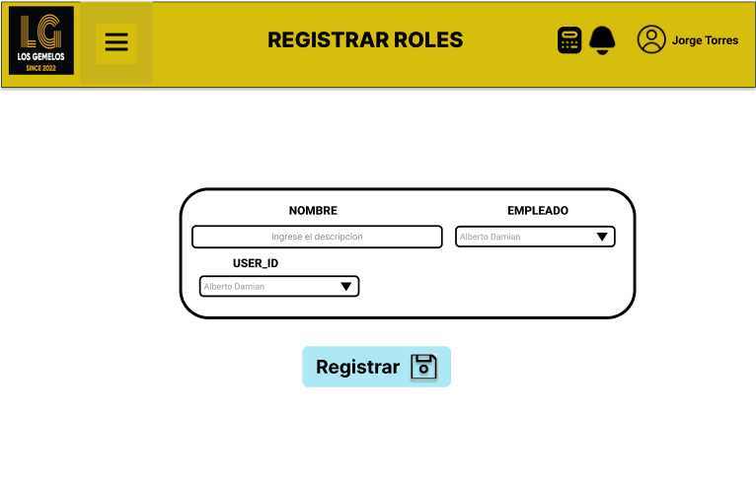 | 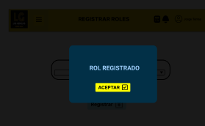
 | Descripción de la HU30 | Cómo | Administrador
 |  | Quiero | regitrar los roles de un usuario
 |  | Para | brindar los permisos especificos a cada usuario
 | Criterios de Aceptación | 1. Una interfaz amigable, dinamica y responsive para el usuario. 2. La interfaz dispondra del menu en la parte superior. 3. La interfaz tendra un logo en la parte superior izquierda y el nombre en la parte central de la empresa. 4. La interfaz tendra dropdownlist(descripcion, empleado, user_id) 5. Tendra botones de registrar, cancelar y ver todos. |  |  | PRIORIDAD | M

 |  |  |  |  | MOSCOW | 65

 | Historia de Usuario: HU31 | Título: | Gestionar roles |  |  |  | PROTOTIPO - HU 31
 | Equipo Scrum: Anderson Godoy | Usuario: Administrador |  | Sprint: 4 |  |  | 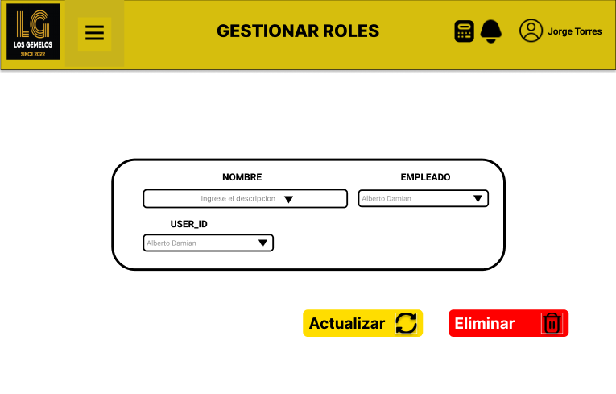
 | Descripción de la HU31 | Cómo | Administrador
 |  | Quiero | gestionar los datos de los roles
 |  | Para | mantener la informacion actualizada
 | Criterios de Aceptación | 1. La interfaz amigable y dinamica para el empleado. 2. En la interfaz de registrar venta, dando click en el boton editar y eliminar. Podremos cambiar campos del registro de roles o eliminar el registro completo. 3. La interfaz dispondra del menu en la parte superior. 4. La interfaz tendra el logo en la parte superior izquierda y el nombre en la parte central de la empresa. 5. Mostrar mensajes de confirmacion al momento de editar y eliminar. |  |  | PRIORIDAD | C

 |  |  |  |  | MOSCOW | 50

 | Historia de Usuario: HU32 | Título: | Listar metodo de pago |  |  |  | PROTOTIPO - HU 32
 | Equipo Scrum: Gianfranco Arancibia | Usuario: Cajero |  | Sprint: 3 |  |  | 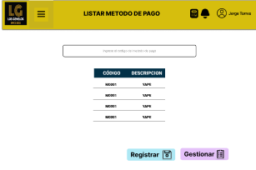
 | Descripción de la HU32 | Cómo | cajero
 |  | Quiero | listado de metodos de pago
 |  | Para | visualizar los metodos registradas
 | Criterios de Aceptación | 1. Una interfaz amigable, dinamica y responsive para el usuario. 2. La interfaz dispondra del menu en la parte superior. 3. La interfaz tendra un logo en la parte superior izquierda y el nombre en la parte central de la empresa. 4. La interfaz tendra un barra de busqueda. 5. Listara los campos(codigo, descripcion). 6.Tendra un boton en editar, eliminar y crear metodo. |  |  | PRIORIDAD | S

 |  |  |  |  | MOSCOW | 60

 | Historia de Usuario: HU33 | Título: | Registrar metodo de pago |  |  |  | PROTOTIPO - HU 33 | PROTOTIPO - HU 34
 | Equipo Scrum: Gianfranco Arancibia | Usuario: Administrador |  | Sprint: 2 |  |  | 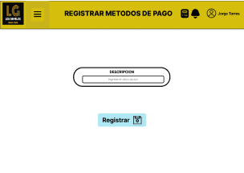 | 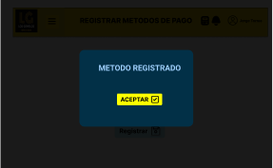
 | Descripción de la HU33 | Cómo | Cajero
 |  | Quiero | Registrar metodo de pago
 |  | Para | Tener mayor variedad de opcines de pago
 | Criterios de Aceptación | 1. Una interfaz amigable, dinamica y responsive para el usuario. 2. La interfaz dispondra del menu en la parte superior. 3. La interfaz tendra un logo en la parte superior izquierda y el nombre en la parte central de la empresa. 4. La interfaz tendra input descripcion. 5. Tendra botones de registrar, cancelar y ver todos. |  |  | PRIORIDAD | M

 |  |  |  |  | MOSCOW | 65

 | Historia de Usuario: HU34 | Título: | Gestionar metodo de pago |  |  |  | PROTOTIPO - HU 34
 | Equipo Scrum: Gianfranco Arancibia | Usuario: Administrador |  | Sprint: 4 |  |  | 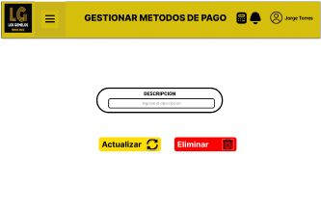
 | Descripción de la HU34 | Cómo | Administrador
 |  | Quiero | gestionar los datos de los metodos de pago
 |  | Para | mantener la informacion actualizada
 | Criterios de Aceptación | 1. La interfaz amigable y dinamica para el empleado. 2. En la interfaz de registrar venta, dando click en el boton editar y eliminar. Podremos cambiar campos del registro de metodo de pago o eliminar el registro completo. 3. La interfaz dispondra del menu en la parte superior. 4. La interfaz tendra el logo en la parte superior izquierda y el nombre en la parte central de la empresa. 5. Mostrar mensajes de confirmacion al momento de editar y eliminar. |  |  | PRIORIDAD | C

 |  |  |  |  | MOSCOW | 50

Product Backlog
PRODUCT BACKLOG PRIORIZADO Y ESTIMADO

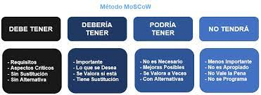
 | HU | PB_ID | ID_SPB | DESCRIPCIÓN | PRIORIZADO | ESTIMADO
 | HU01 | PB01 | SPB_01 | Interfaz login | M | 50
 | HU02 | PB02 | SPB_02 | Creación de un inicio por roles | M | 85
 | HU03 | PB03 | SPB_03 | Restricción de funcionalidades por roles en el menú de navegación | M | 60
 | HU04 | PB04 | SPB_04 | Gestión de roles del personal | M | 50
 | HU06 | PB05 | SPB_05 | Creación de base de datos | M | 90
 | HU07 | PB06 | SPB_06 | Gestionar estado de solicitudes | M | 40
 | HU08 | PB07 | SPB_07 | Gestión de los colaboradores | M | 70
 | HU09 | PB08 | SPB_08 | Administrar usuarios | M | 30
 | HU12 | PB09 | SPB_09 | Registro de asistencia | M | 85 | M | S | C | W
 | HU19 | PB10 | SPB_10 | Historial de asistencia de los colaboradores | M | 60
 | HU13 | PB11 | SPB_11 | Historial de asistencia | S | 50
 | HU14 | PB12 | SPB_12 | Visualización de faltas Propias | S | 50
 | HU15 | PB13 | SPB_13 | Justificación de faltas | S | 75
 | HU17 | PB14 | SPB_14 | Solicitud de modificación de asistencia | S | 75
 | HU20 | PB15 | SPB_15 | Visualización de faltas de los colaboradores | S | 60
 | HU05 | PB16 | SPB_16 | Gestión de notas | S | 85
 | HU10 | PB17 | SPB_17 | Modificar fechas | S | 50
 | HU18 | PB18 | SPB_18 | Filtrar colaboradores | C | 40
 | HU11 | PB19 | SPB_19 | Generar anuncios de 3 faltas | C | 60
 | HU21 | PB20 | SPB_20 | Generar anuncios de 2 faltas | C | 60
 | HU16 | PB21 | SPB_21 | Listar solicitud | C | 50

